エビデンス
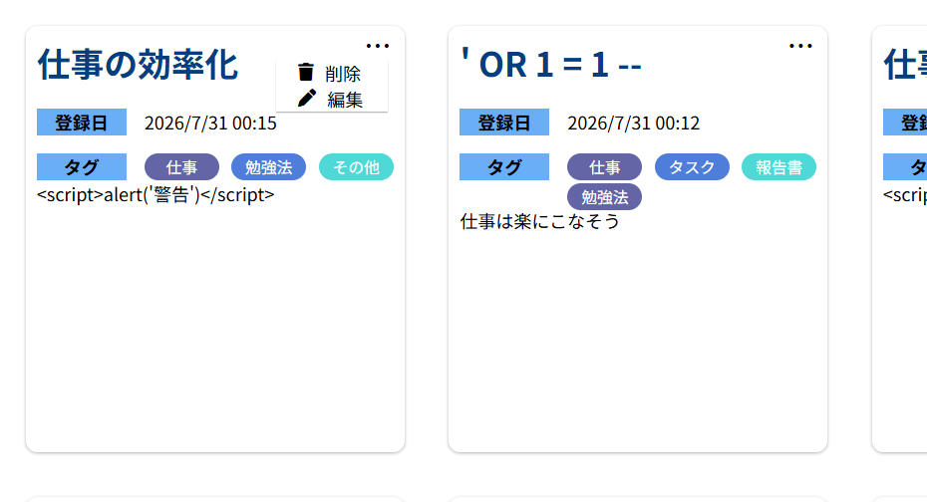
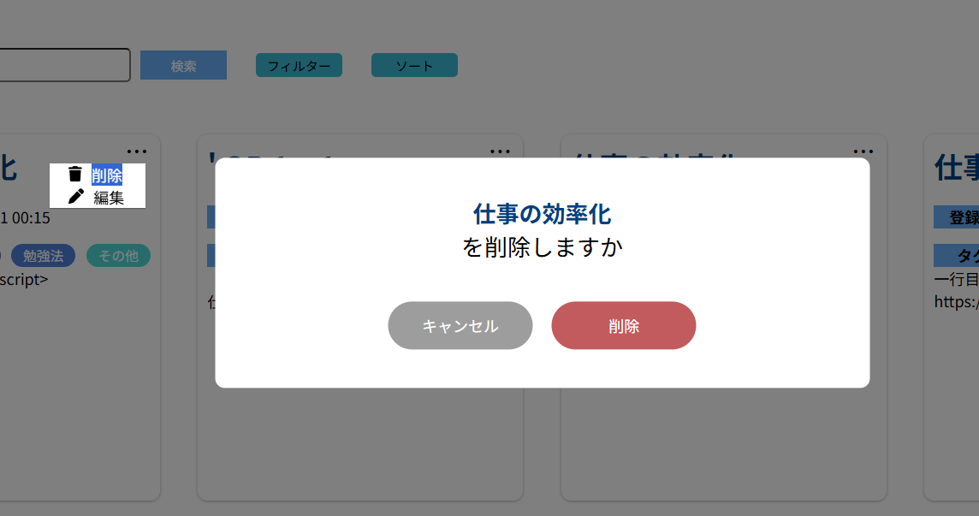
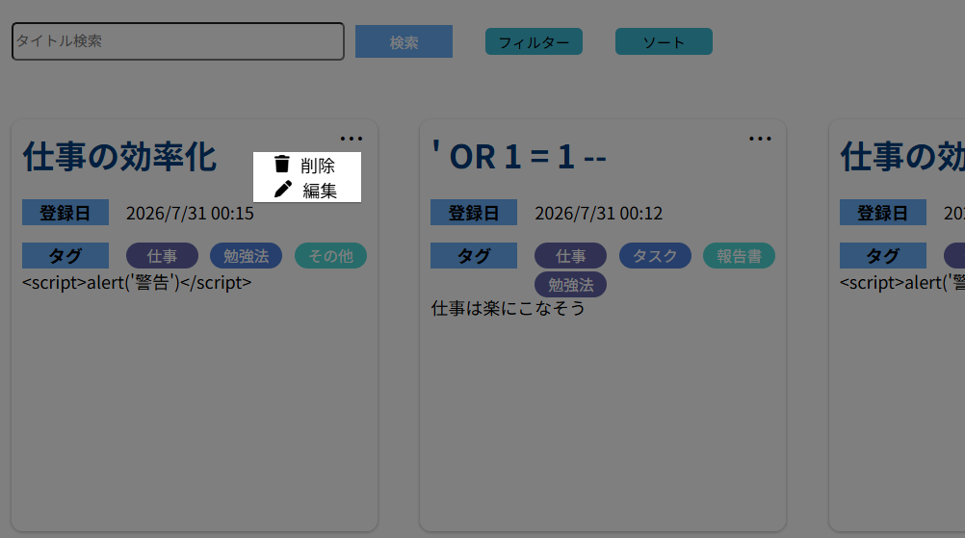
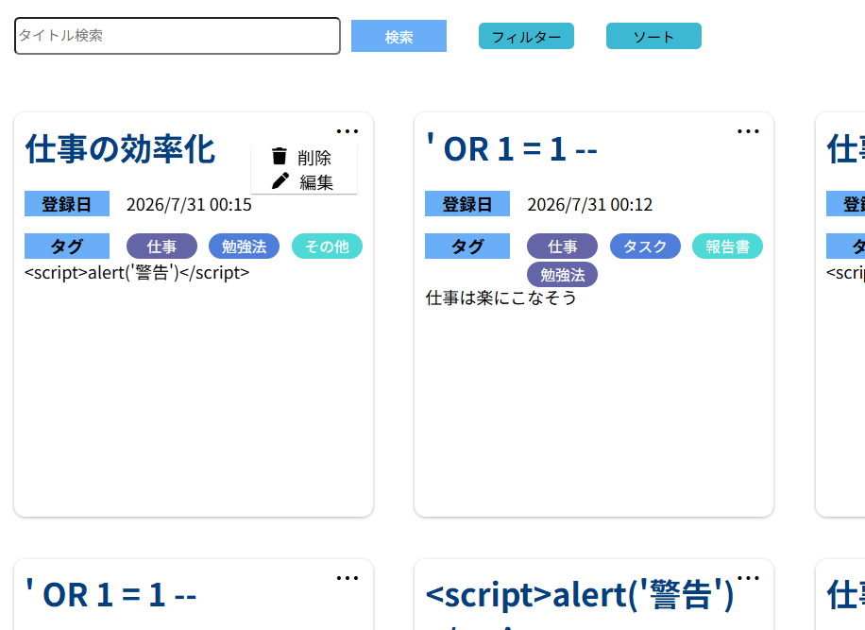
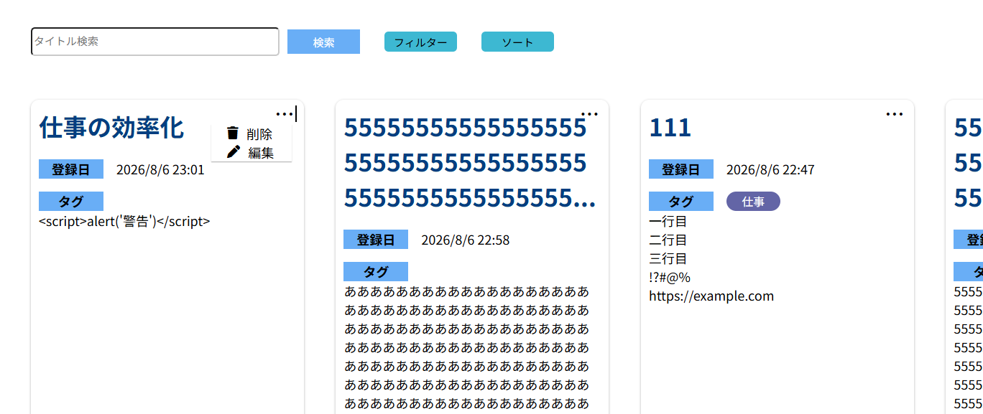
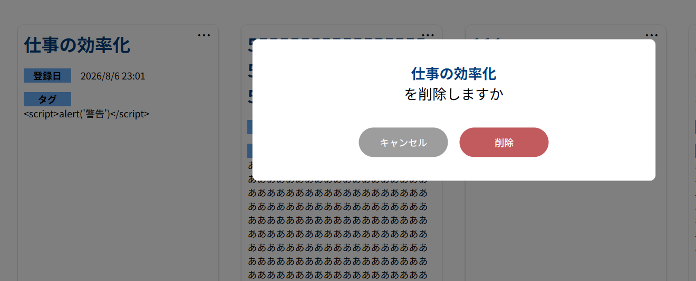
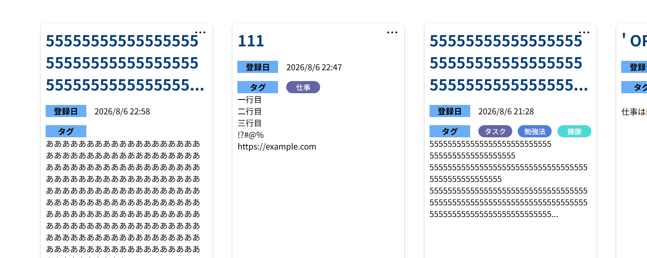
M0001-1 | M0001-2
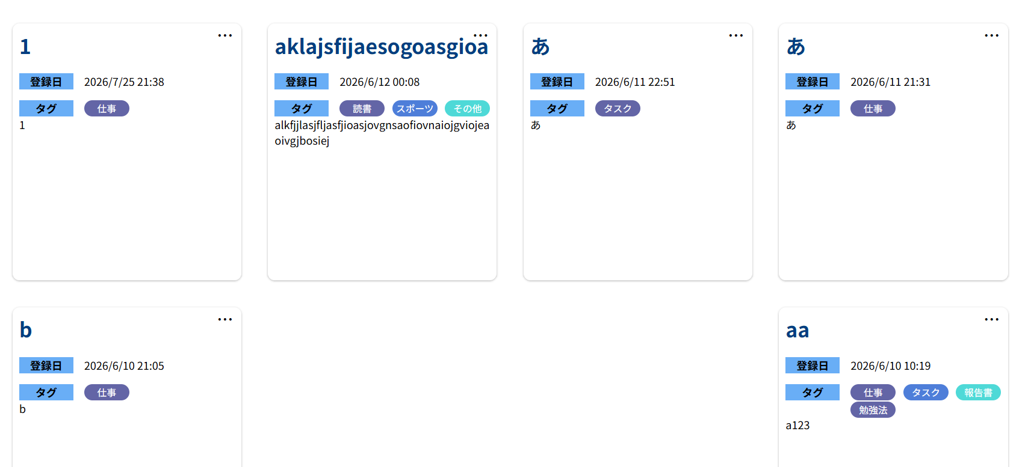
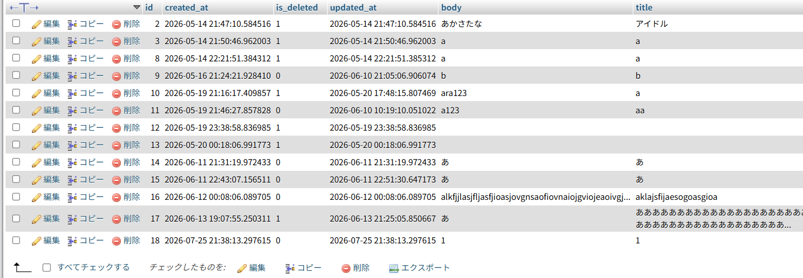

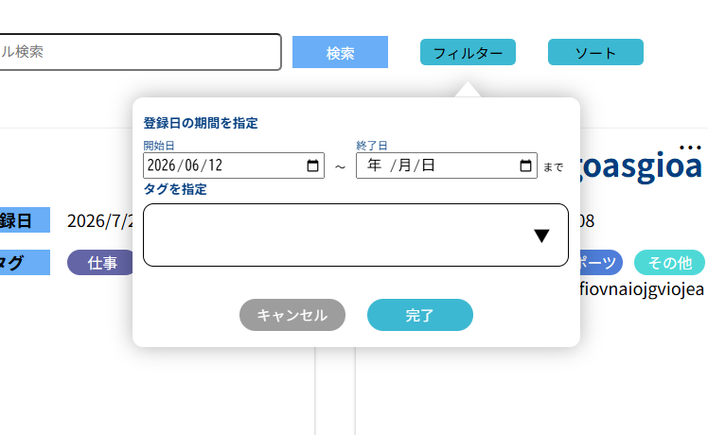
M0002-1 | M0002-2
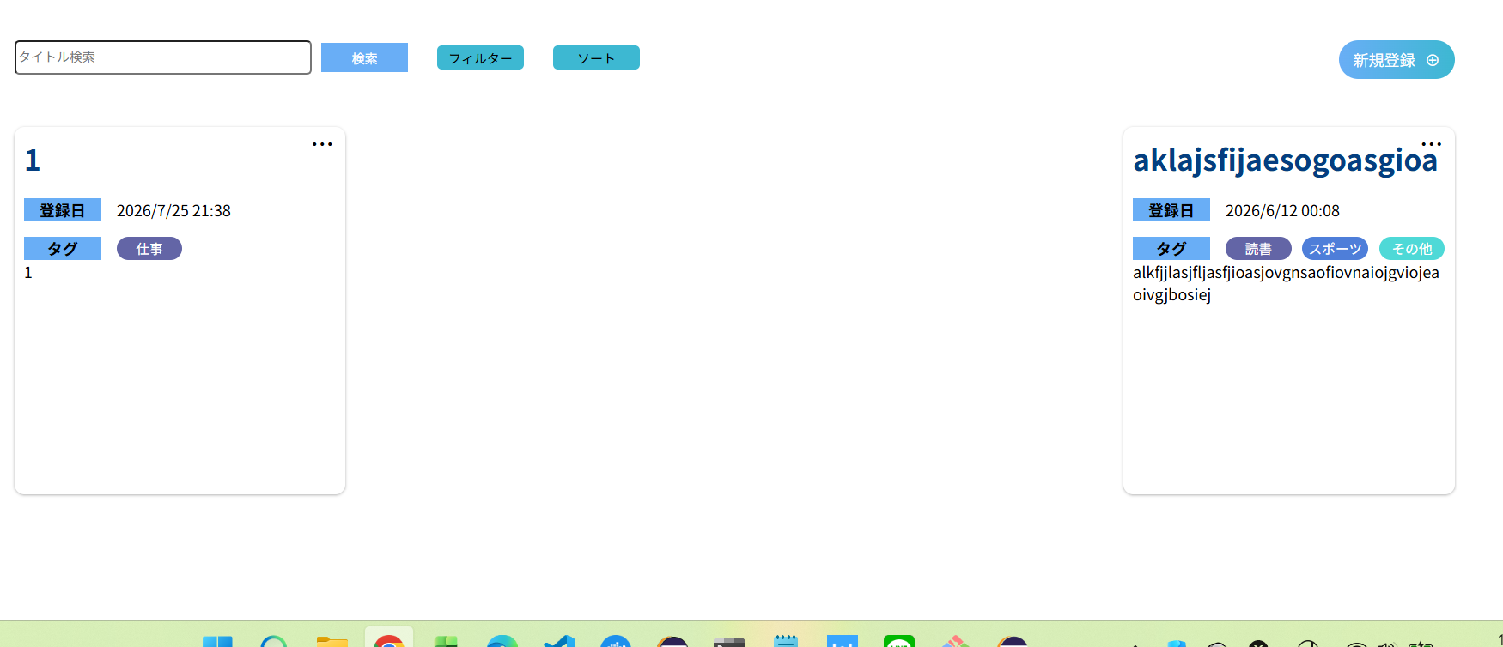

M0003-1 | M0003-2
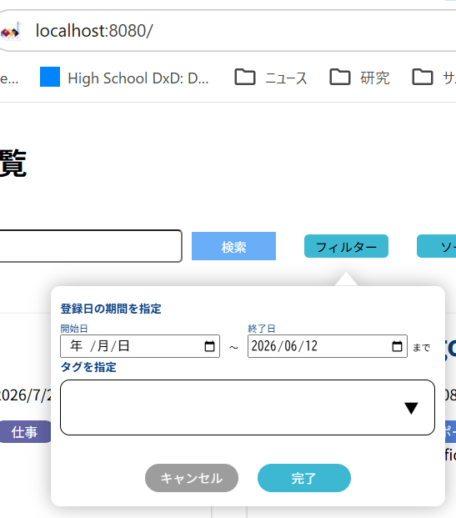
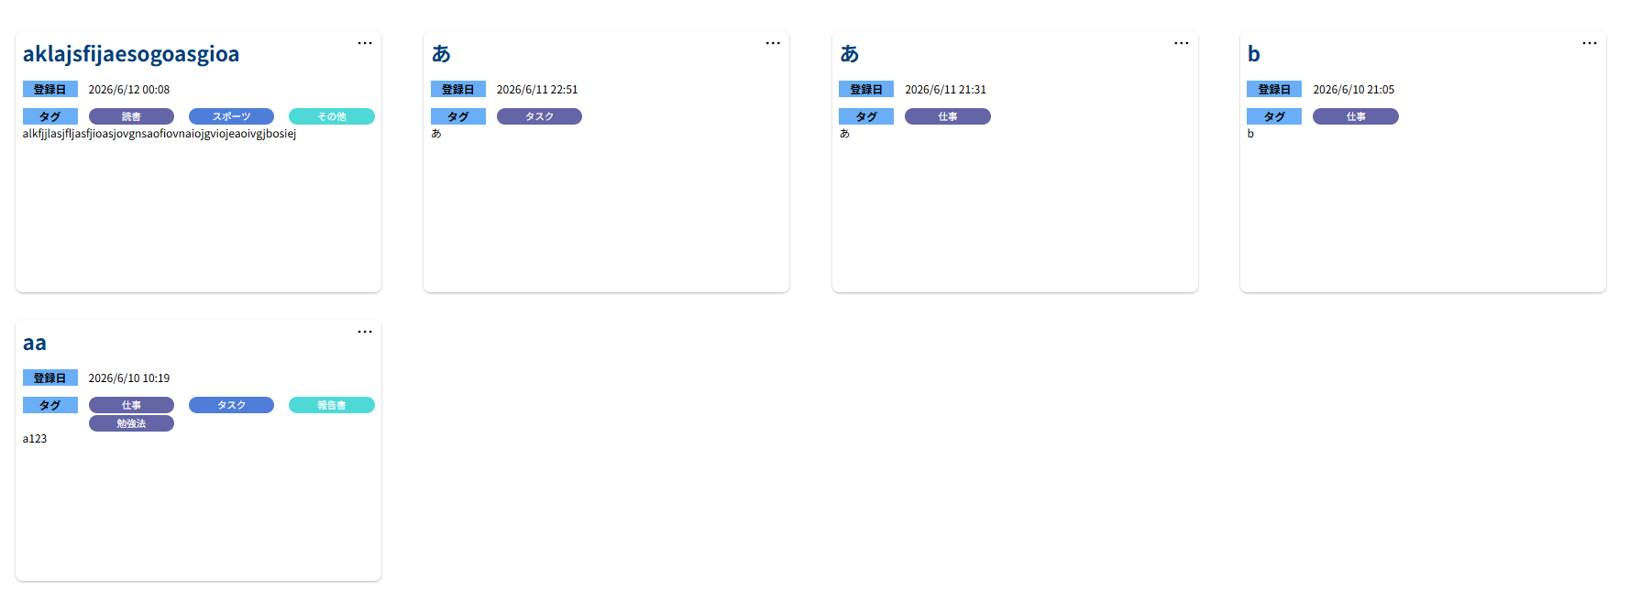

M0004-1 | M0004-2
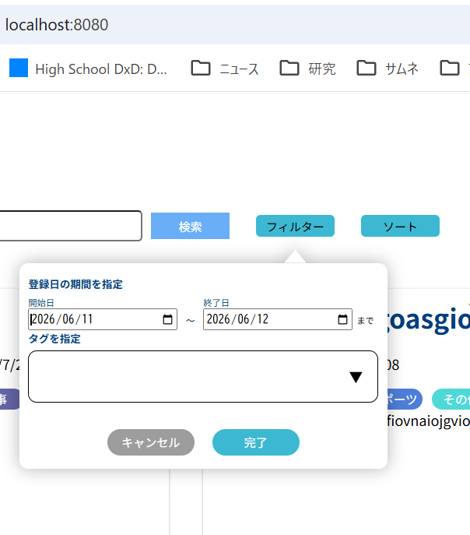
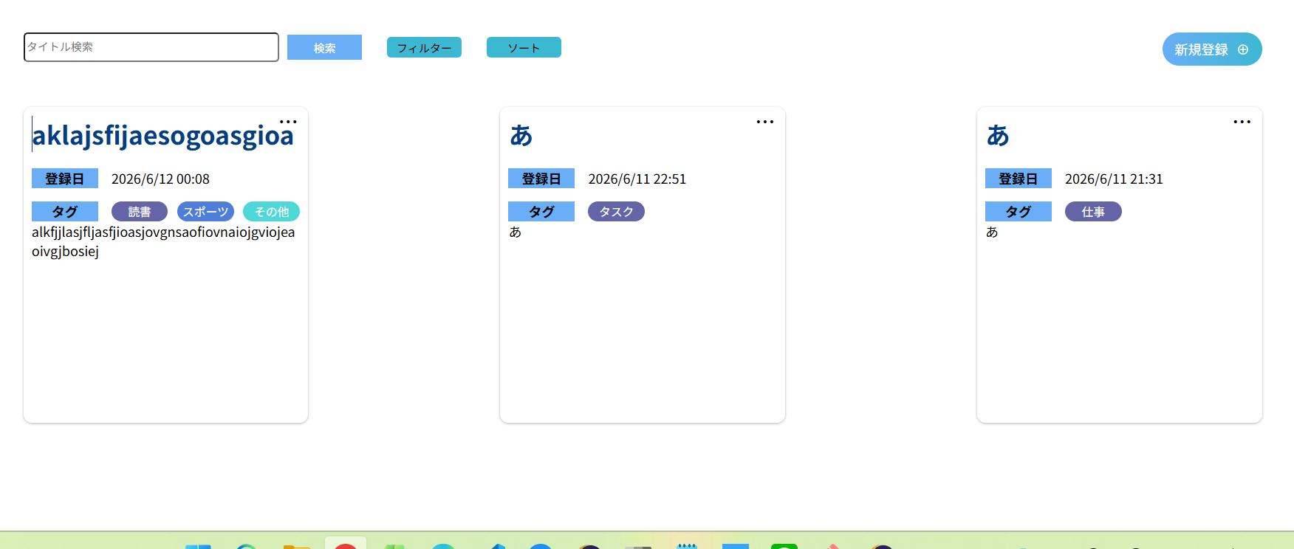

M0005-1 | M0005-2
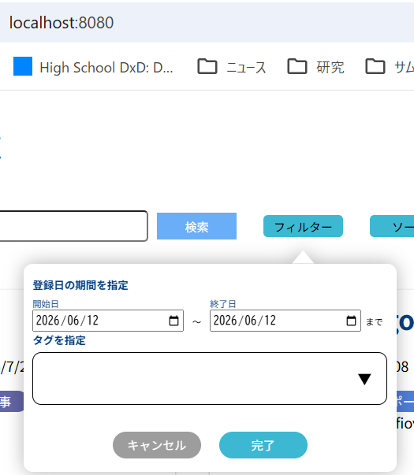


M0006-1 | M0006-2
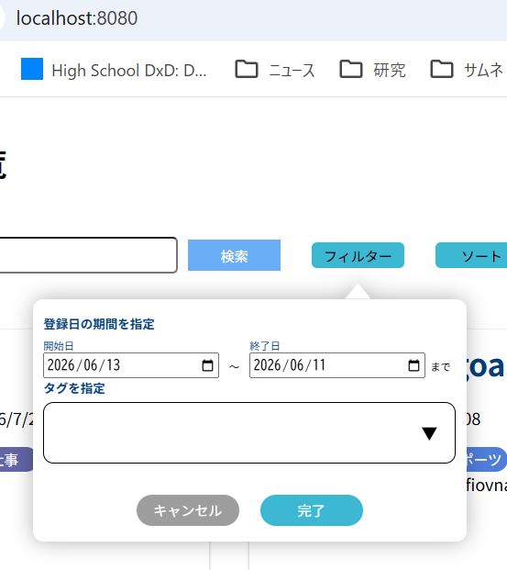


M0007-1 | M0007-2
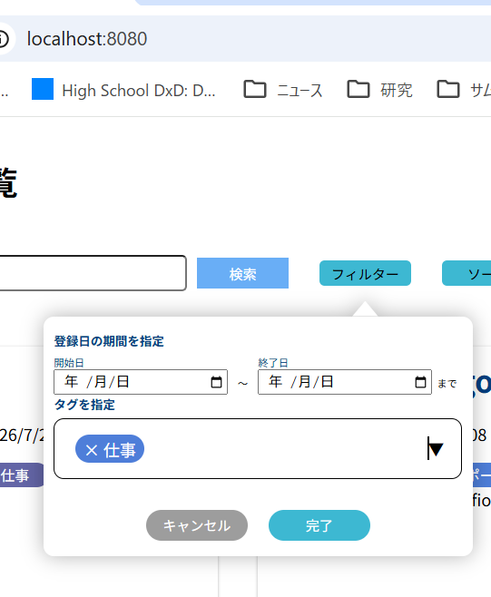
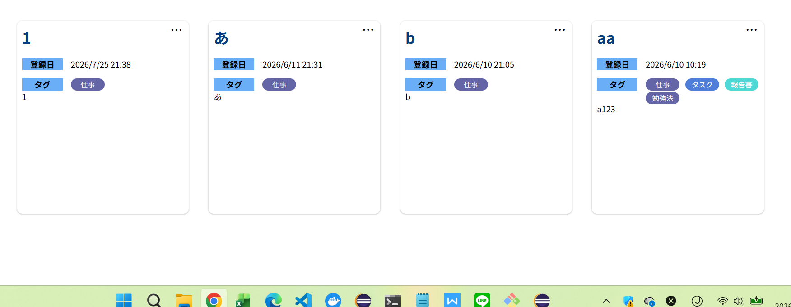

M0008-1 | M0008-2
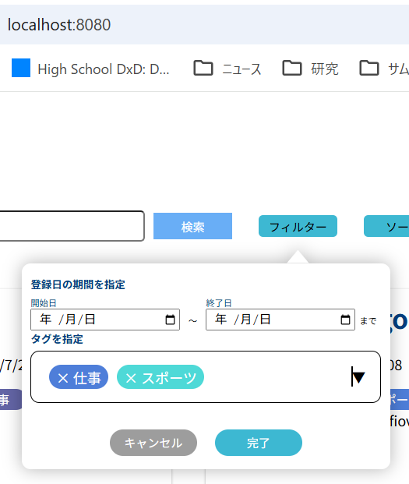
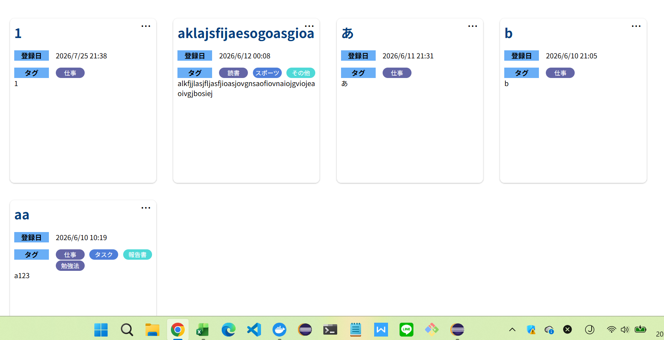

M0009-1 | M0009-2
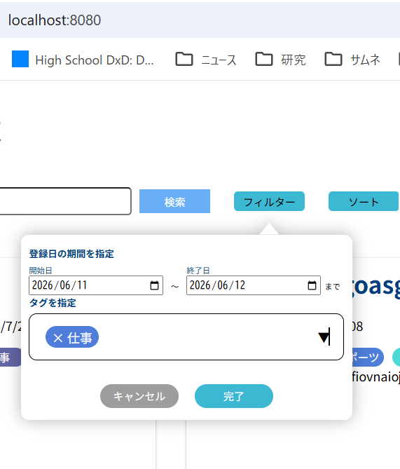


M0010-1 | M0010-2
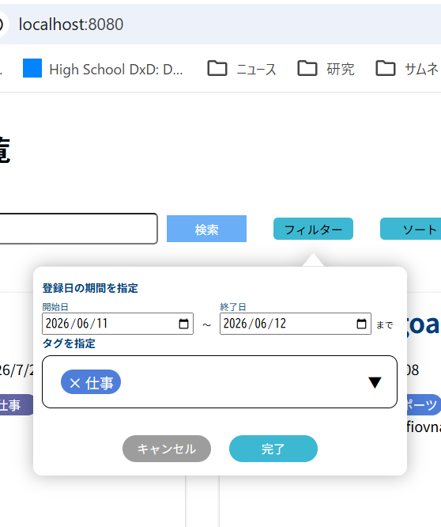
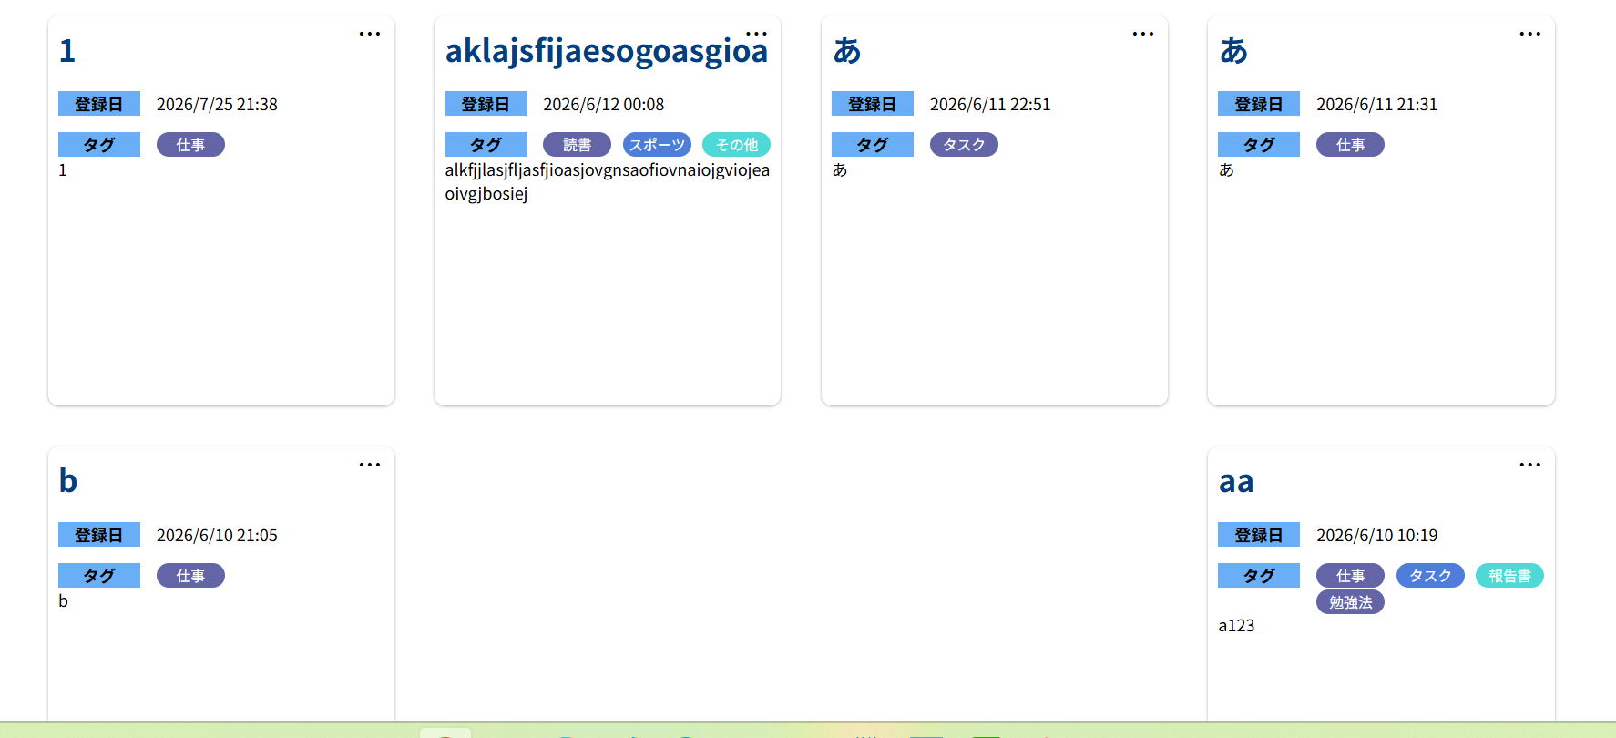

M0011-1 | M0011-2
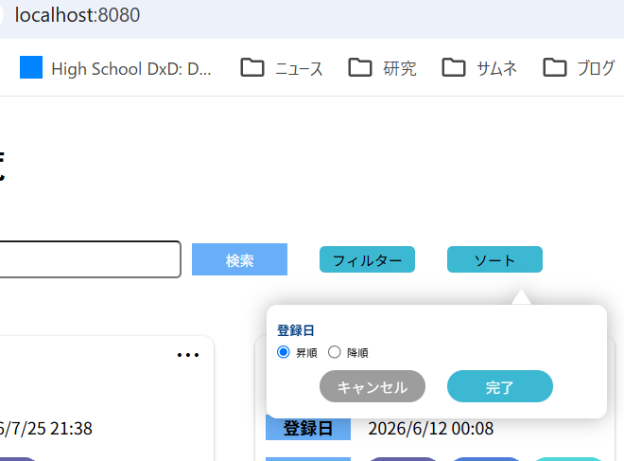
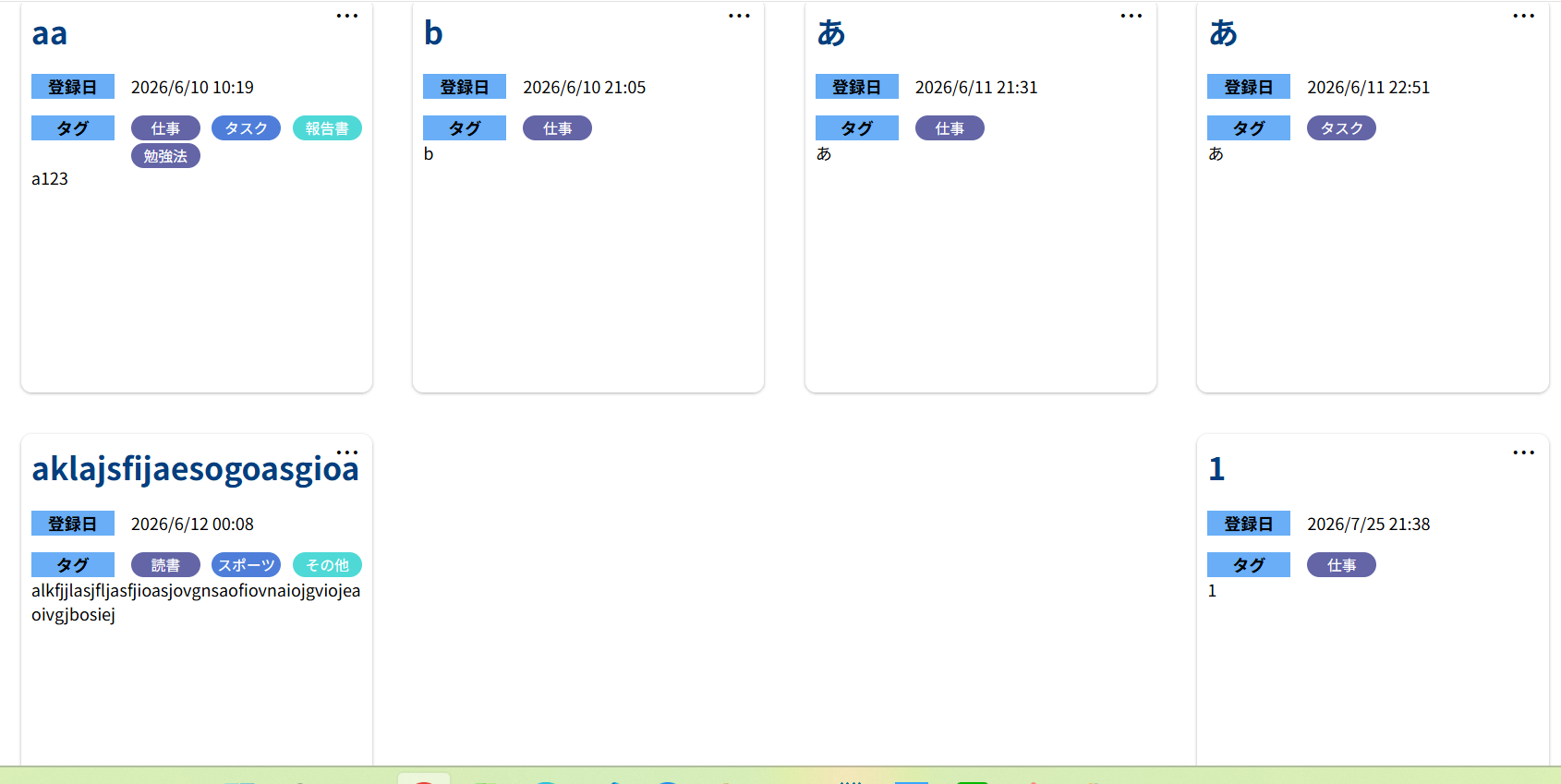

M0012-1 | M0012-2
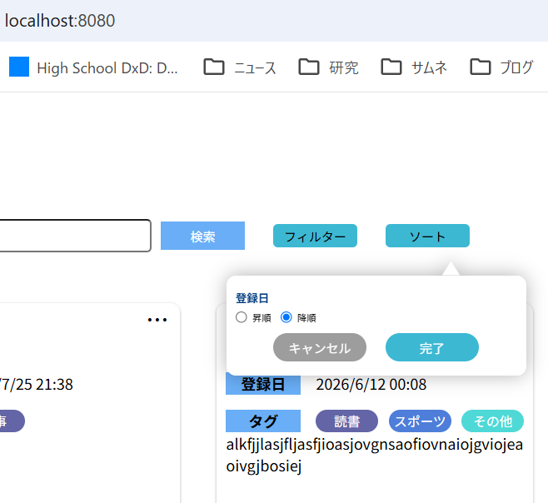
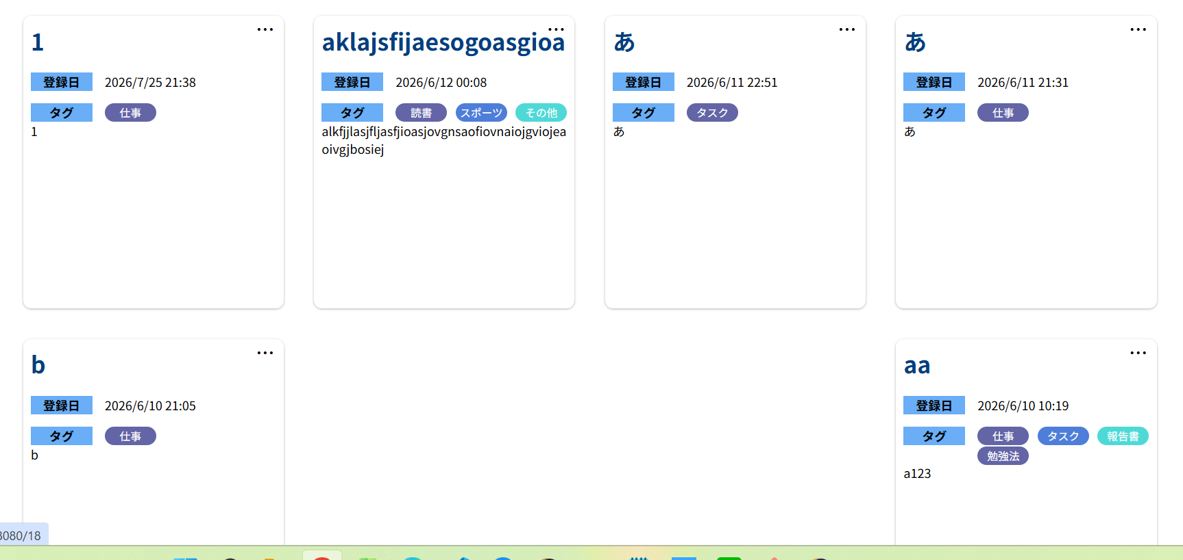

M0013-1 | M0013-2
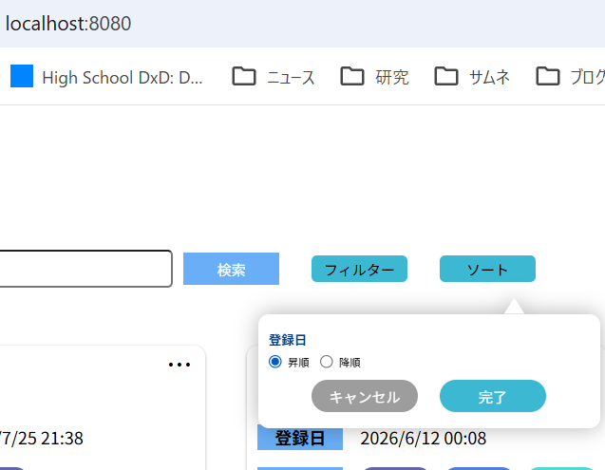
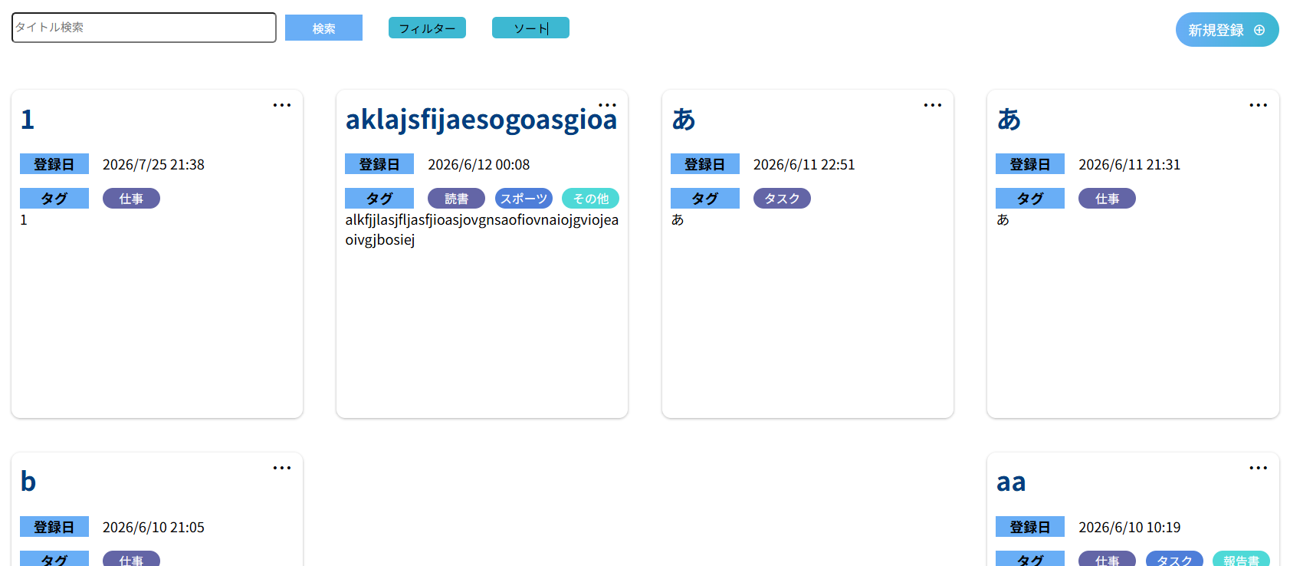

M0014-1 | M0014-2
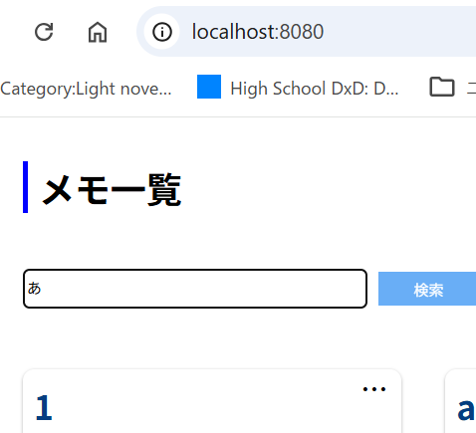
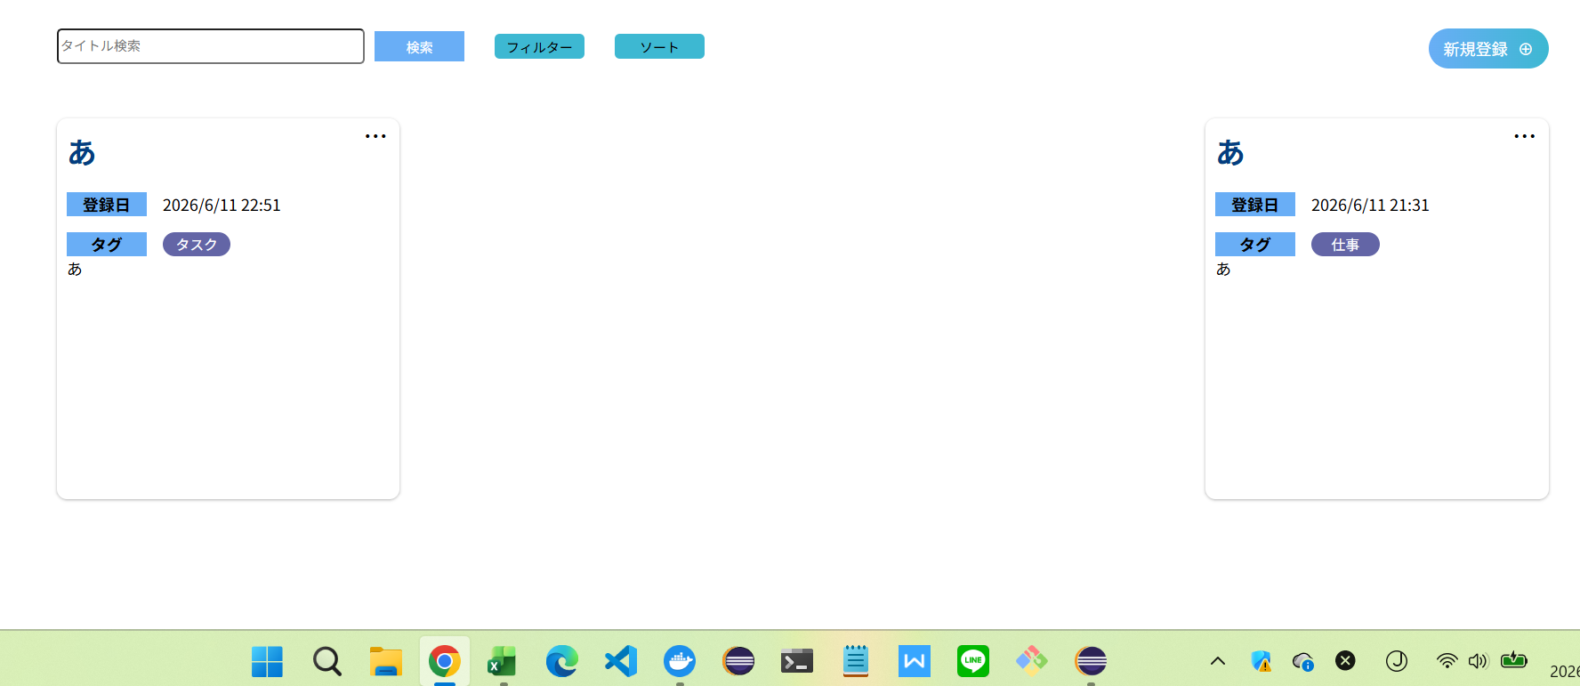

M0015-1 | M0015-2 |  |  |  |  |  |  |  | M0015-3
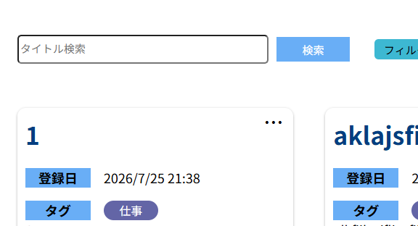
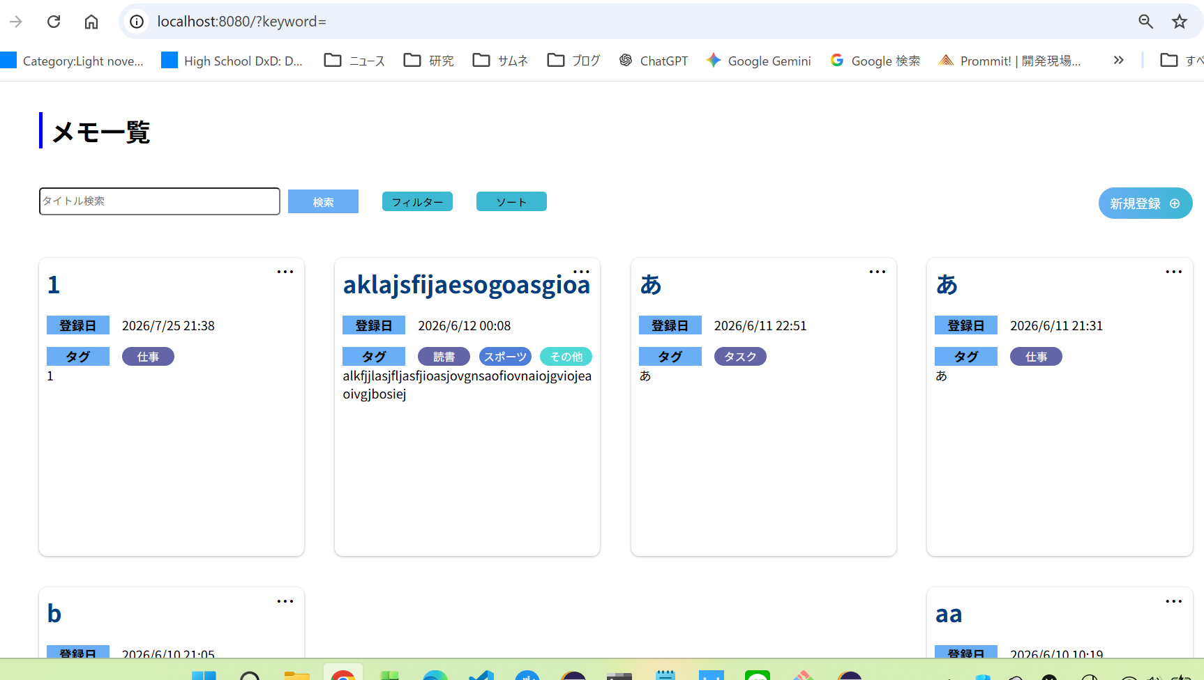
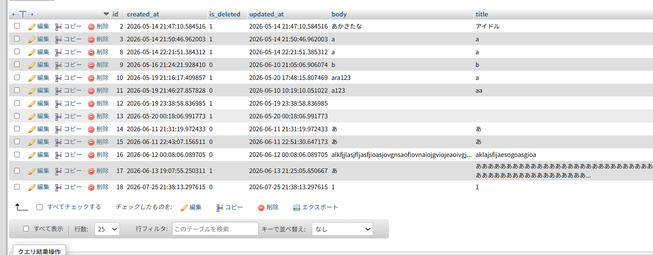

M0016-1 | M0016-2
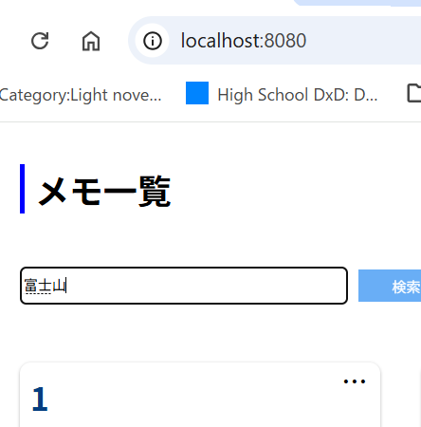


M0017-1 | M0017-2 |  |  |  |  |  |  |  |  | M0017-3 |  |  |  | M0017-4 |  |  |  |  | M0017-5 |  |  | M0017-6 | M0017-7 | M0017-8
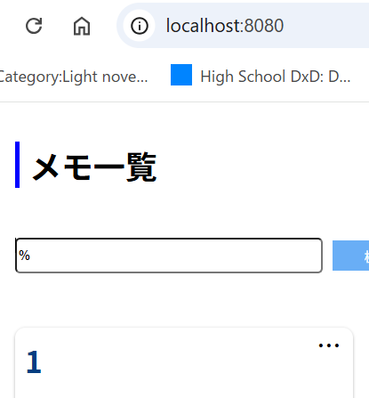
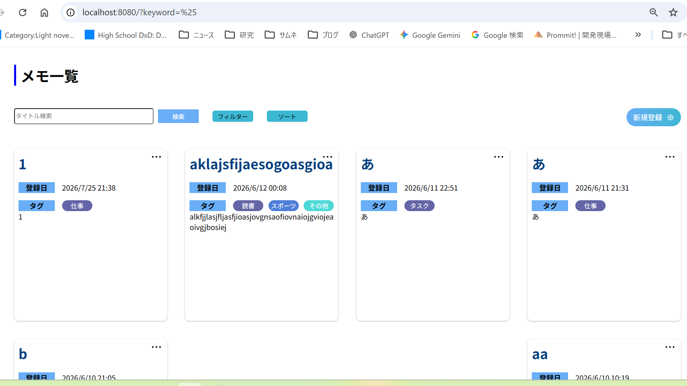
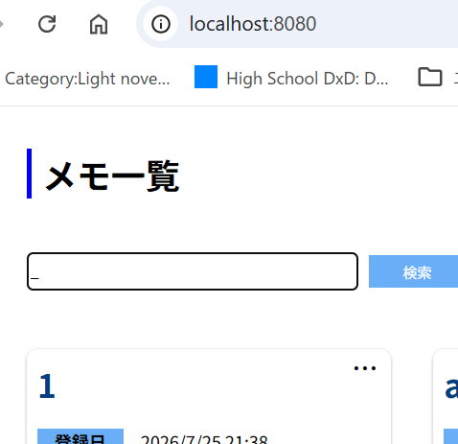
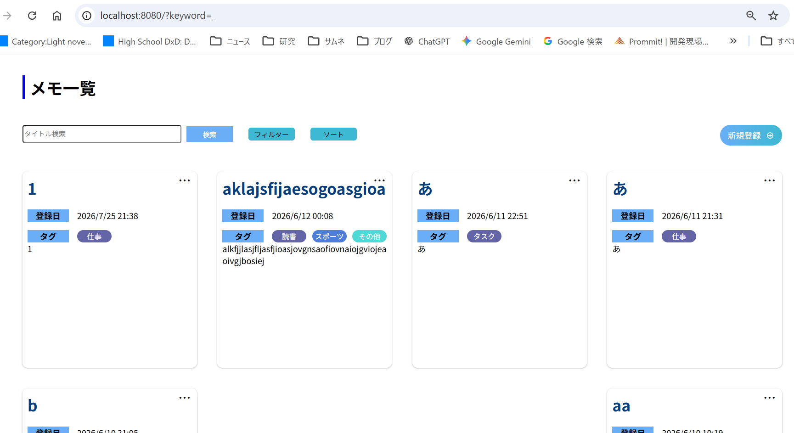
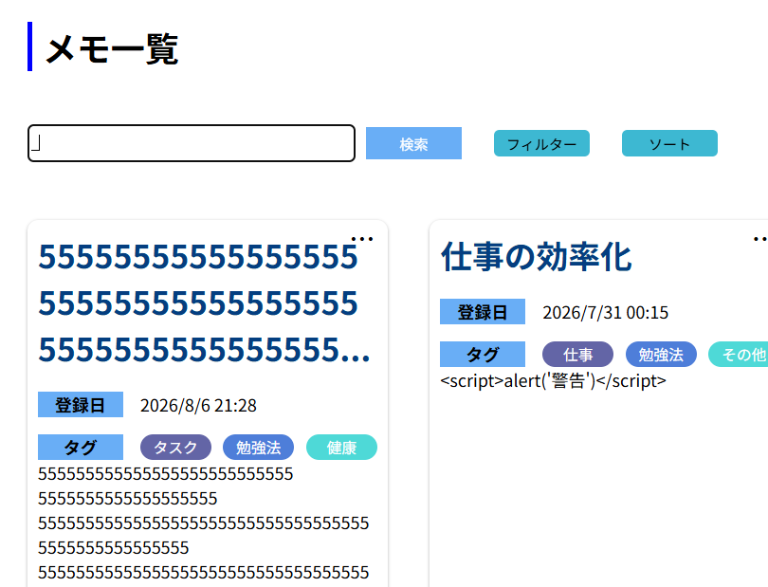
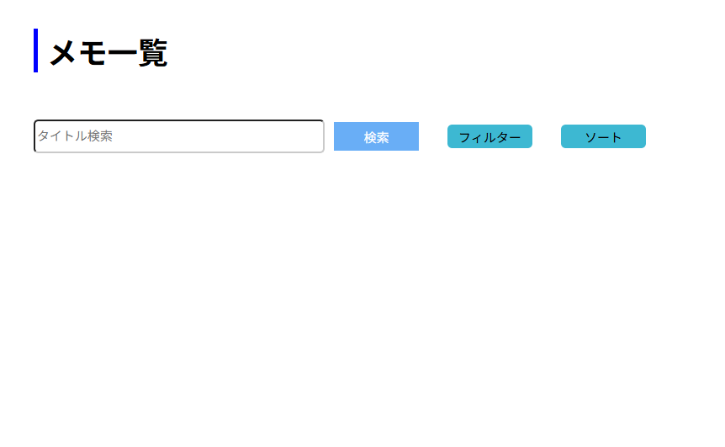
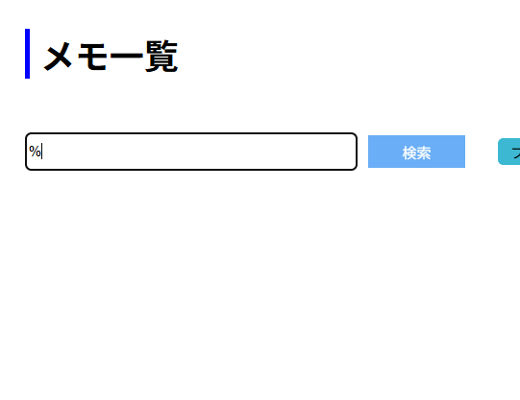
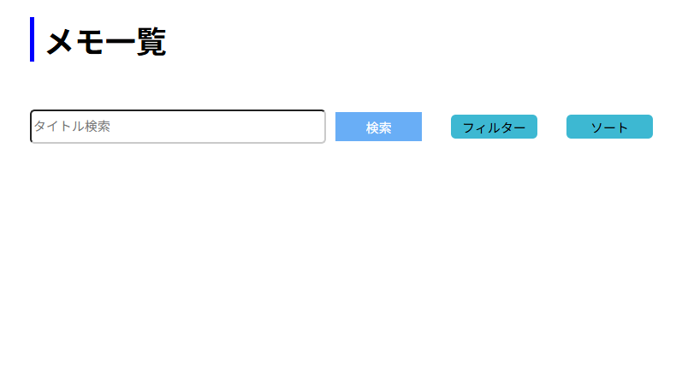

M0018-1 | M0018-2
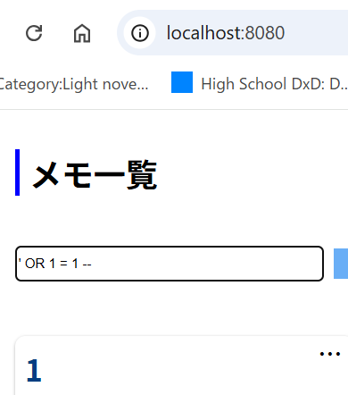
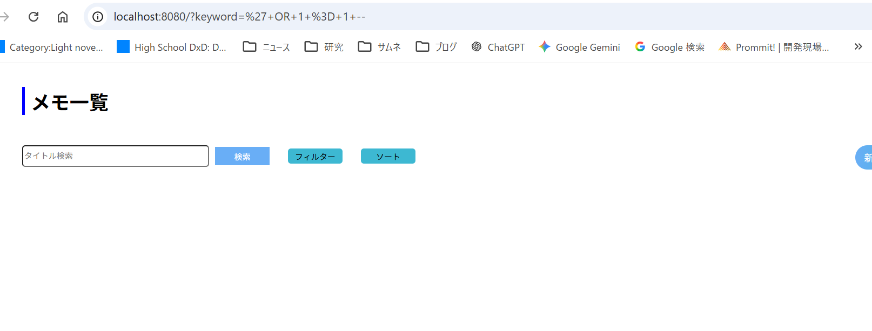

M0019-1 | M0019-2
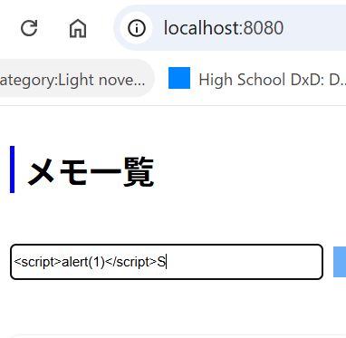
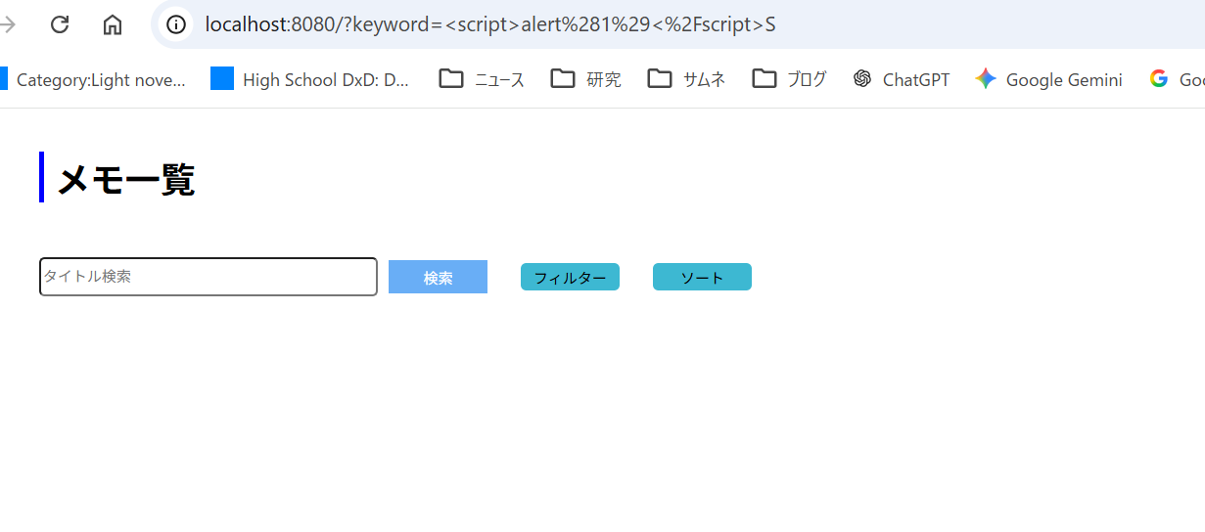

M0020-1 | M0020-2 | M0020-3
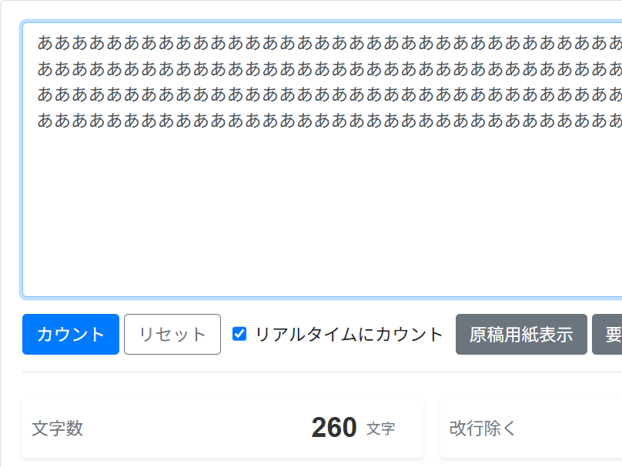
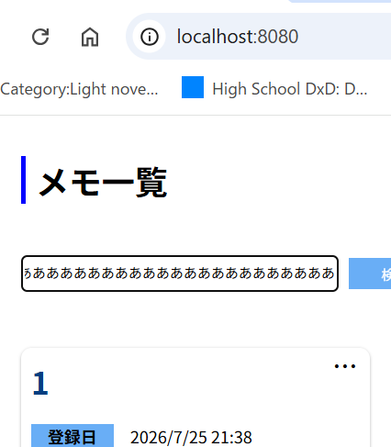


M0021-1 | M0021-2



M0022-1 | M0022-2 |  |  | M0022-3




M0023-1 | M0023-2 |  |  | M0023-3 |  |  |  |  |  |  | M0023-4 |  |  | M0023-5






M0024-1 | M0024-2



M0025-1 | M0025-2



M0026-1 | M0026-2



M0027-1 | M0027-2



M0028-1 | M0028-2



M0029-1 | M0029-2 |  |  | M0029-3




M0030-1 | M0030-2 |  |  | M0030-3 |  |  |  |  | M0030-4 |  |  |  | M0030-4






M0031-1 | M0031-2



M0032-1 | M0032-2



M0033-1 | M0033-2



M0034-1 | M0034-2 |  |  | M0034-3 |  |  | M0034-4





M0035-1 | M0035-2 |  |  |  | M0035-3 |  |  |  |  |  | M0035-4 |  |  |  |  |  |  | M0035-5 |  |  | M0035-6







M0036-1 | M0036-2



M0037-1 | M0037-2



M0038-1 | M0038-2 |  | M0038-3




M0039-1 | M0039-2 |  | M0039-3 |  |  |  | M0039-4 |  |  |  |  | M0039-5 |  |  | M0039-6 |  | M0039-7








M0040-1 | M0040-2 |  | M0040-2




M0041-1 | M0041-2 |  | M0041-3




M0042-1 | M0042-2 |  | M0042-3





M0043-1 | M0043-2 | M0043-2




M0044-1 | M0044-2 | M0044-3



M0045-1 | M0045-2 |  | M0045-3




M0046-1 | M0046-2 | M0046-3 |  |  |  |  |  | M0046-4



M0047-1 | M0047-2 | M0047-3 |  |  |  | M0047-4 |  |  | M0047-5 |  |  |  |  |  |  | M0047-6 |  |  |  | M0047-7 |  |  | M0047-8

